Sheet1
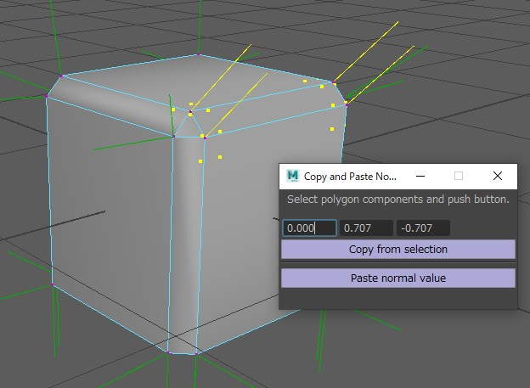
提供するMayaツールについて |  |  |  | 关于提供的Maya工具

■はじめに |  |  |  | 首先
 | プロジェクトSHPCの背景を作成するためには法線編集が必要な場面が多々あります。 |  |  | 为了制作项目SHPC的场景，很多时候需要编辑法线。
 | モデルをなるべくスムーズに作成していただく為に弊社で使用している法線編集のツールをご提供いたします。 |  |  | 为了能尽可能顺利的制作模型，客户会提供他们使用的法线编辑工具。

 |  | ・ベベルポリゴンの法線を調整するソリッドモデリングに有効なスクリプト。 |  | 对于调整倒角多边形法线的Solid modeling是很有效的脚本。
 |  |  | 書類と一緒に送っている"mel"フォルダに入っています。 | 在和文件一起发送的"mel"文件夹中。

■ツールの起動方法 |  |  |  | 工具的启动方法
 | mel ファイルを Script Editor で読み込み実行させていただくか、ScriptEditorのスクリプトの文字列を中クリックで |  |  | 将mel文件通过Script Editor实行读取，或者将ScriptEditor的脚本文字列通过点击鼠标滚轮
 | シェルフにドラッグ&ドロップでボタンにし、それを押して実行してください。 |  |  | 拖动到shelf，改成按钮，然后点击后实行。
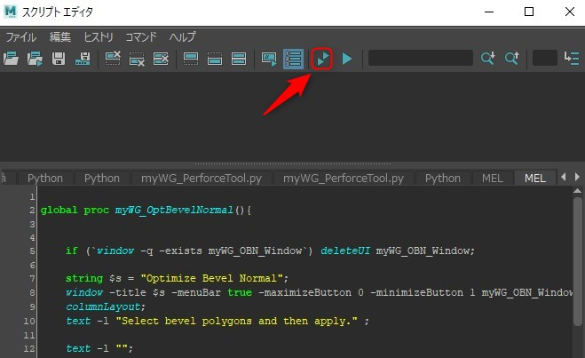
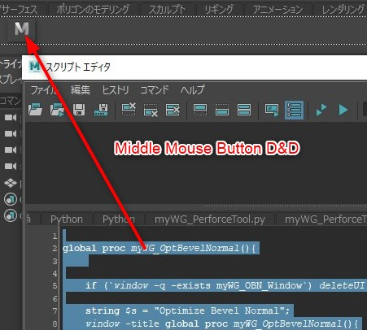

■ベベル法線の調整ツール |  |  |  | 倒角法线的调整工具
 | 〇使用するツール |  |  | 使用的工具
 |  | myWG_OptBevelNormal_EN.mel |  | myWG_OptBevelNormal_EN.mel

 | 〇なぜベベルの法線を調整する必要があるか？ |  |  | 为什么需要调整倒角的法线？
 | Mayaでエッジにセグメントが1のベベルを入れたとき、一見法線が正しい方向に見えますが、 |  |  | 在maya中往边缘添加segment为1的倒角后，虽然一眼看上去法线像是正确的方向，
 | よく見ると面に対して斜めになっており少し丸まったシェーディングになっています。 |  |  | 但是仔细看的话，对于面会变斜，变成了稍微蜷曲的shading。
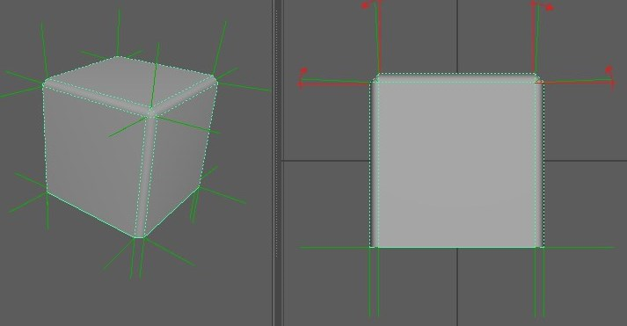

 | それを解消するには広い面に対し垂直に法線を立てる必要があり、この調整をするとソリッドな見た目になります。 |  |  | 为了解决这个问题，需要对于宽敞的面垂直竖立法线，进行这个调整的话，外观就会变硬。
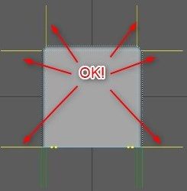

 | 〇ベベル法線の調整の方法 |  |  |  | 倒角法线的调整方法
 |  | 1)ベベルポリゴン (エッジにある細いポリゴン) を選択します。 |  |  | 1）选择倒角多边形（边缘上的细长多边形）
 |  | ベベルで作られた細いポリゴンを全て選択します。 |  |  | 将通过倒角制作的细长多边形全选
 |  | 場合によってはベベルポリゴン以外のポリゴンを選択した後 ”選択の反転" を使った方が速く選択できることもあります。 |  |  | 根据情况，选择了倒角多边形以外的多边形后，使用“反向选择”的话有时也可以快速选择。
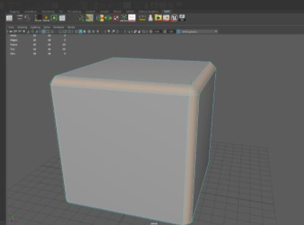

 |  | 2)「ベベル法線最適化ツール」のボタンを押しツールを表示し、適用する角度の閾値を調整します。 |  |  | 2）点击“倒角法线最优化工具”的按钮、显示工具，调整使用角度的阈值
 |  | 角度の閾値は "ベベルの面" と "周りの広い面" の角度を表し、その角度以上になると法線の最適化処理の対象外になります。 |  |  | 角度的阈值表示“倒角的面”和“周围宽阔的面”，如果超出这个角度的话，就会变成法线最优化处理的对象外。
 |  | ベベル法線の最適化したい場所としたくない場所が混在するときに調整します。 |  |  | 希望倒角法线进行最优化的地方和不想最优化的地方混在一起的时候进行调整.
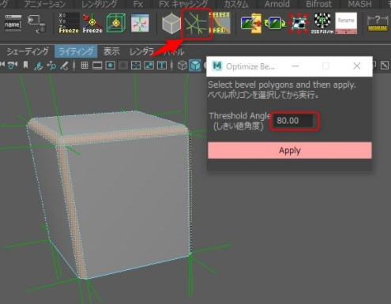

 |  | 3) Applyをクリックすれば完了です |  |  | 3）点击Apply的话就完成了
 |  | ベベル法線の最適化がされました。 |  |  | 倒角法线已经被最优化。
 |  | おかしな法線になっていないか確かめるようにしてください。 |  |  | 请确认是否变成了奇怪的法线。
 |  | このツールを使っても思ったようにならないときもあります。 |  |  | 因为有时候即使使用这个工具也会发生并不能如愿所偿的情况。
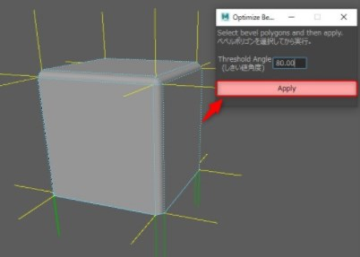
 |  | その場合は法線編集ツールなどを使って個別に対処してください。 |  |  | 这个情况时就请使用法线编辑工具等，个别处理。

■法線のコピー&ペースト・ツール |  |  |  |  | 法线的复制粘贴工具
 | 〇使用するツール |  |  |  | 使用的工具
 |  | myWG_CopyPasteNormal_EN.mel |  |  | myWG_CopyPasteNormal_EN.mel

 | 〇どのようなときに使うか？ |  |  |  | 什么时候使用？
 |  | 法線の方向を指定の方向に向けたいときに使います。 |  |  | 在法线方向没有朝向指定的方向时使用。
 |  | ポイント、エッジ、フェイス、頂点フェイス それぞれのコンポーネントに対して適用することができます |  |  | point、edge、face、顶点face 能对各个构成要素进行适用

 | 〇法線の数値をペーストする手順 |  |  |  | 粘贴法线数值的步骤
 |  | 1)法線編集ツールを出します |  |  | 1）调出法线编辑工具
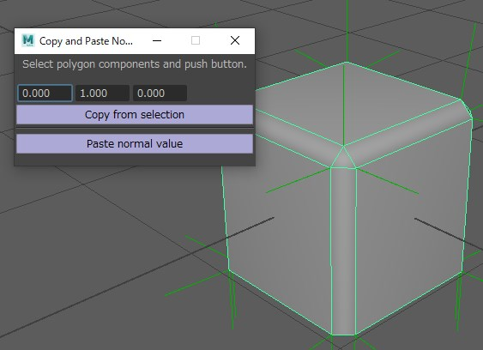

 |  | 2)法線方向が正しいポリゴン・コンポーネントを選択して、法線方向をコピーする。 |  |  | 2）选择法线方向正确的polygon components（多边形构成要素），复制法线方向。
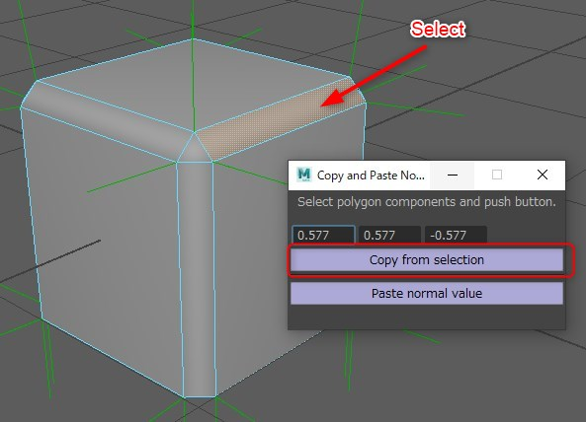

 |  | 3)法線方向を修正したいポリゴン・コンポーネントを選択して、正しい法線の数値をペーストする。 |  |  | 选择想要修正法线方向的polygon components（多边形构成要素），粘贴正确的法线数值。
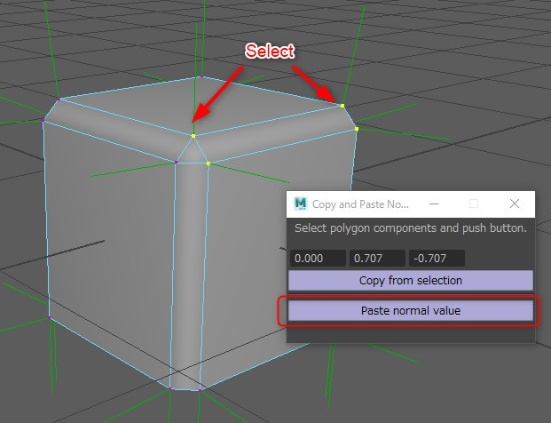

 |  | 4)コピーした法線方向が適用されます。 |  |  | 复制的法线方向被适用。

